Hoja1
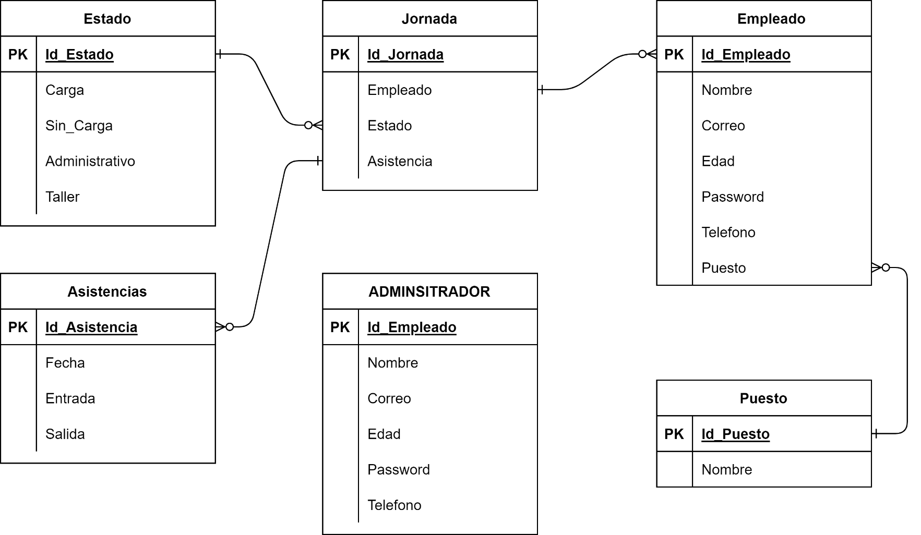
Fecha | dia | puesto | Tipo de asistencia
 |  | supervisor |  | carga | inicio | fin
 |  | operador |  | sin carga | fin
 |  | auxiliar |  | adminitrativo
 |  |  |  | taller

 |  | Pend.:Administrativo/oficina | si | falta
 |  |  | no

